レセプトCSV取り込み
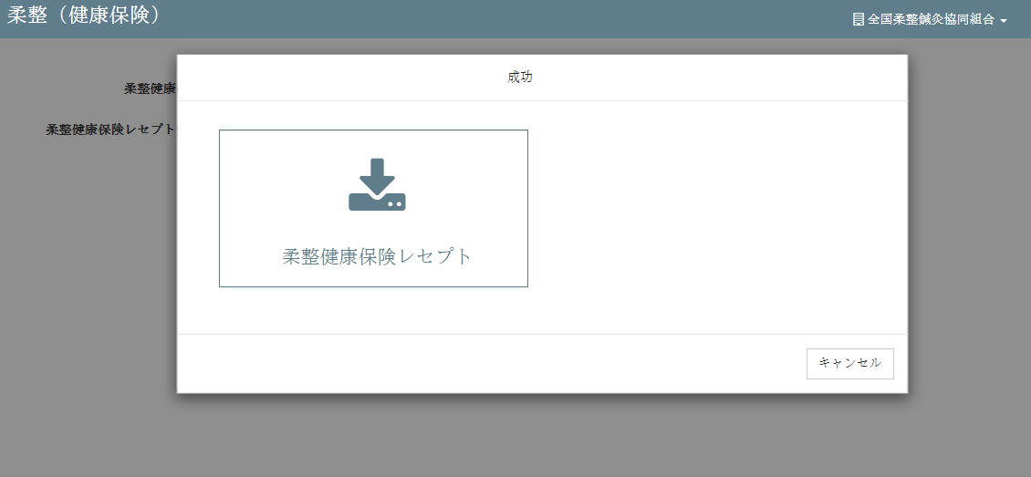
機能解説書 レセプトCSV取り込み |  |  |  |  |  |  |  |  | 作成者 |  | 作成日 | 更新者 | 更新日 | Rev
 |  |  |  |  |  |  |  |  | サポート部 野元 |  | 2019-12-05 | - | 2019-12-06 | Rev2

 | ■概要

 |  | １）画面イメージ

 |  |  | ・ | レセプトデータのCSVファイルをアップロードしDBに保存する処理を行う機能
 |  |  | ・ | csv_import関数（csv_process_view.py）がこの機能の中で１番メインとなる関数であり、
 |  |  |  | クライアントからアップロードされたCSVデータの検証、データベースへのデータ更新などを行う。

 |  | ２）CSV取り込みの処理イメージ
クライアント

CSVファイル
エラーメッセージを出す

サーバーにアップロードする
成功メッセージを出す

データ検証

データベースへのデータを更新する

 | ■入力・出力

 |  |  | 入力 |  |  | 内容
 |  |  |  |  |  |  | ・RECEPT_100、RECEPT_101のCSV形式のファイル２つ

 |  |  | 出力 |  |  | 内容
 |  |  |  |  |  |  | ・ | 処理結果がｊsonで返され、画面上に表示される。
 |  |  |  |  |  |  | ・ | DBへ値がインサートできたものを一覧にしてExelファイルで返す

 | ■処理のフロー |  |  |  |  |  | （クライアント→サーバー→クライアントの順に進む）

 |  | １）クライアント

 |  | ① | レセプトCSV取り込み画面でCSVファイルを選択し、アップロードボタンを押すと、onClickメソッドから
 |  |  | csv_process.js の submituploaｄ関数が呼ばれる。

 |  |  | https://toitsu-unification.ad.zenjukyo.gr.jp/zm/csv/U01JM001/U01JP000

 |  | ② | csv_process.jsで処理を担当するURLパスを指定して、CSVファイルのデータをまとめ、AjaxでDjangoにPOSTリクエストする。

 |  | ２）サーバー

 |  | ③ | Djangoのurl.py（zm\urls.py）がリクエストを受け、さらにurls.py（zm\page\csv_process\urls.py）へ処理を渡し、
 |  |  | 最終的に、csv_process_view.py（zm\page\csv_process\csv_process_view.py）に渡される。

 |  | ④ | csv_process_view.pyで定義されているMainViewクラスに処理がまず飛ぶが、そのスーパークラスである
 |  |  | BaseHtmlViewなどでPOSTされた際の処理を行う。

 |  |  |  | csv_process_view.py（zm\page\csv_process\csv_process_view.py）
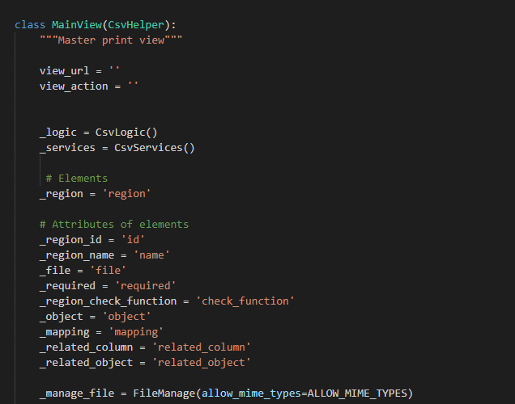

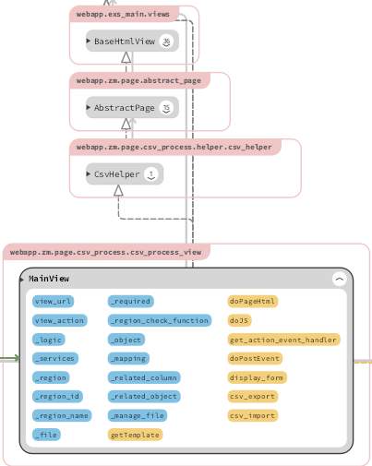

 |  | ④‐①
 |  |  |  | BaseHtmlView内で定義されているPOST関数内の処理を行う。
 |  |  |  |  | ※BaseHtmlView / views.py（web-django\src\webapp\exs_main\views.py）

 |  | ④‐②
 |  |  |  | MainView内で定義されているdoPostEvent内の処理を行う。
 |  |  |  | その内部で、ｃｓv_import関数が呼ばれる。
 |  |  |  |  | ※ｃｓv_import / csv_process_view.py（zm\page\csv_process\csv_process_view.py）

 |  | ⑤ |  | csv_process_view.pyのｃｓv_import関数で、CSVファイルのデータのサーバーへのアップロード、更新を行う。
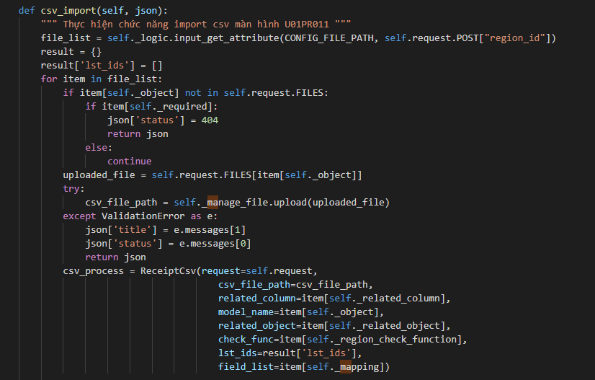

 |  |  | ※csv_import関数から様々なデータ検証、取得関数が呼ばれ、最終的にzm_model.pyでデータがDBに保存される。

 |  | ⑥ |  | config.xml（zm\page\csv_process\xml\import\config.xml）ファイルでインポートオブジェクトとインポート条件を定義する
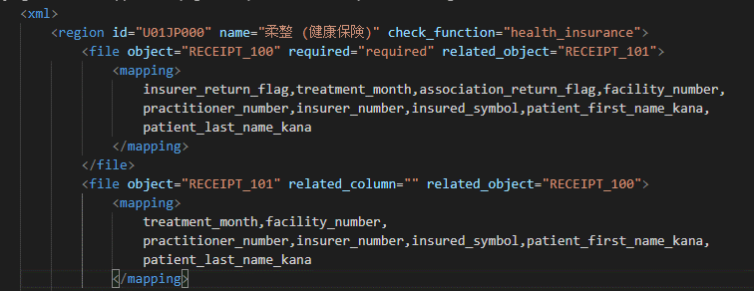
保険オブジェクトを定義す

インポート条件を定義する

 | ■ | 関数仕様
 |  | １） | ｃｓv_import関数

 |  |  | 引数 |  |  | 内容

 |  |  | 返り値 |  |  | 内容
 |  |  |  |  |  |  | メッセージを含むJSON形式の値を返します

 | ■データベース情報

 |  | １） | データ抽出方法
 |  |  | djangoの各データベーステーブルは、クラスdjango.db.modelsを継承するクラスであり、
 |  |  | getclass（model_name）関数を使用してクラスオブジェクトを取得します。

 |  |  | csv_processオブジェクトは、パラメーターcsvfile_path、model_name、...で初期化されます
 |  |  | インスタンス関数はCsvImportBaseクラスから継承されます

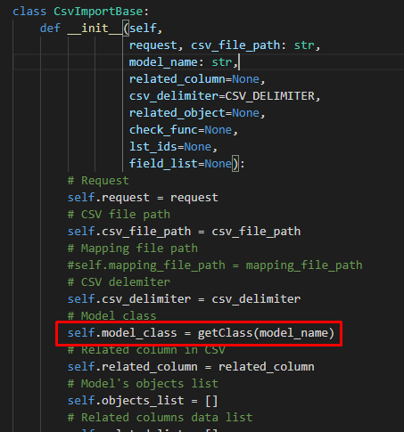

 |  |  |  |  |  |  | zm\page\csv_process\logic\csv_process.py
 |  |  | ・model_ nameはconfig.xmlファイルから決定されます (object="RECEIPT_100")

 |  | メイン処理関数
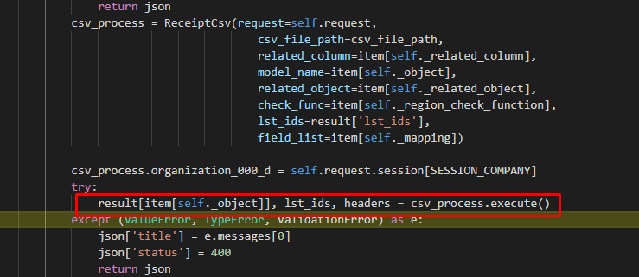

 |  |  |  |  | self.__process_data(): csvファイルからデータを読み取る
 |  |  |  |  | self.object_list = self.modify_objects(): |  |  |  |  | djangoはcsvファイルのデータがデータベースにすでに
 |  |  |  |  | 存在するかどうかをデータベースでチェックします
 |  |  |  |  | コラムの値でチェックします
 |  |  |  | RECEIPT_100 |  |  | insurer_return_flag: 保険者返戻フラグ treatment_month: 施術年月 association_return_flag: 協会返戻フラグ facility_number: 施術所番号 practitioner_number: 施術者番号 insurer_number: 保険者番号 insured_symbol: 被保険者記号 patient_first_name_kana: 患者氏名(名カナ) patient_last_name_kana: 患者氏名(姓カナ) delete_flag:削除フラグ

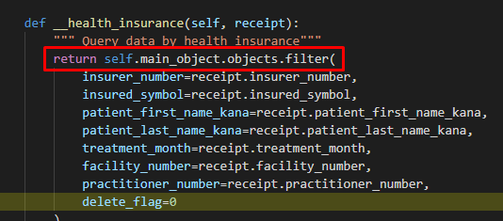

 |  |  | django-がまだ存在しない場合,いくつかのフィールドに値を設定し,新しいレコードを追加します

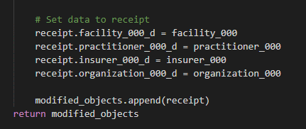

 |  |  |  |  | self.do_insert(): データベースにデータを保存する
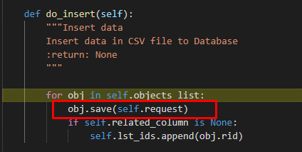

 |  | ２） | 取得できるデータ
 |  |  |  | jsonオブジェクトには、結果メッセージ、データベースにインポートされたばかりのレコードの情報を記録するcsvファイルへのパスなどのデータが含まれています。
 |  |  |  | インポートされたデータを含むcsvファイルをダウンロードします

 |  |  | ３）クライアント

 |  |  | ⑦ | 全ての処理が終了すると、csv_process.jsのsuccessブロックに処理が戻り、画面に結果が表示される。
 |  |  |  | ※③～⑤の間でエラーが発生すると、その時点でエラー画面が画面に表示される。
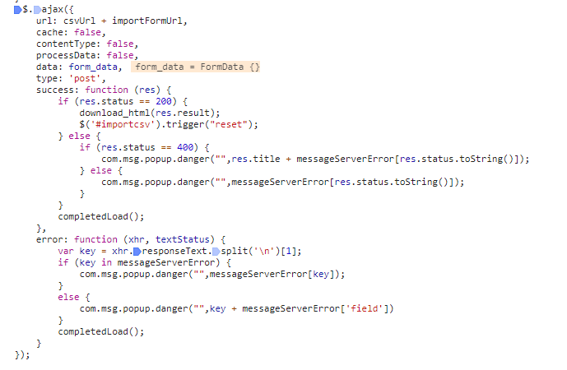

 |  | 成功画面

レセプトCSV取り込み（柔整
Chức năng chính: レセプトCSV取り込み（柔整）
Chức năng con: 柔整（健康保険）


Mô hình |  | Client |  |  |  |  |  | Server
 |  |  |  | request(url, data(csv file))
・data(csv file): file chứa dữ liệu theo |  |  |  |  |  |  |  |  | ・input: dữ liệu từ file csv
bảng receipt_100 và receipt_101,... định dạng csv |  |  |  |  |  |  |  |  | ・output:
・url: đường dẫn gọi đến phương thức xử lý |  |  |  |  |  |  |  |  |  | json: kiểm tra và cập nhật cơ sở dữ liệu
trên server |  |  |  |  |  |  |  |  |  | đưa ra thông báo kết quả thực hiện cho client

 |  |  |  |  | response(json)
 |  |  |  |  | ・View: zm/top/page/csv_process/csv_process_view.py (class MainView(CsvHelper)
 |  |  |  |  | ・Template: zm/templates/csv_process/csv.html
 |  |  |  |  | ・XML: zm/top/page/csv_process/xml/import/config.xml
アクション図 |  |  | Client
CSVファイル
エラーメッセージを出す

サーバーにアップロードする

成功発表

データ検証
 | エラー |  |  | 成功

データベースへのデータを更新する


 |  |  |  |  | Tại server sẽ căn cứ vào url mà request gửi lên từ client và gọi đến phương thức tương ứng
 |  |  |  |  | thông qua file urls.py để xử lý dữ liệu client gửi lên.
 |  |  |  |  | Client sẽ gửi lên request có url là: /zm/csv/U01JM001/csv_import . Django sẽ bỏ qua tên miền
 |  |  |  |  | toitsu-unification.ad.zenjukyo.gr.jp và chỉ quan tâm đến các ký tự sau nó.
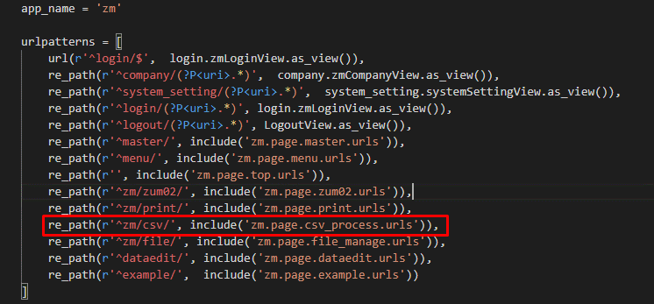

https://toitsu-unification.ad.zenjukyo.gr.jp/zm/csv/U01JM001/U01JP000 |  |  |  |  |  |  | ZEN_DevEnvNew\web-django\src\webapp\zm\urls.py
Khi click button [アップロード] ở client sẽ gọi đến phương thức submitUpload()
của file csv_process.js
 |  |  |  |  |  |  | ZEN_DevEnvNew\web-django\src\webapp\zm\urls.py

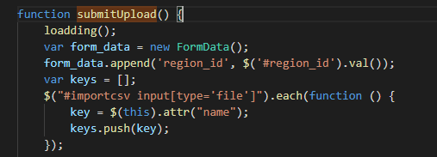

 |  |  |  |  |  |  | \ZEN_DevEnvNew\web-django\src\webapp\zm\page\csv_process\urls.py

\ZEN_DevEnvNew\web-django\src\webapp\zm\static\js\csv_process\csv_process.js
Hàm submitupload() sẽ gửi một request lên server với url:
url:/zm/csv/U01JM001/csv_import
kèm theo đó là dữ liệu 2 file csv đã được import
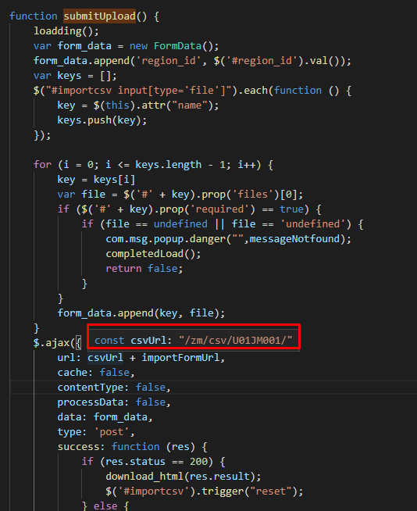

 |  |  |  |  |  | \ZEN_DevEnvNew\web-django\src\webapp\zm\page\csv_process\csv_process_view.py

 |  |  |  |  | Phương thức xử lý event post của class MainView

 |  |  |  |  |  | \ZEN_DevEnvNew\web-django\src\webapp\zm\page\csv_process\csv_process_view.py

 |  |  |  |  | Quy trình xử lý file csv
 |  |  |  |  | ・Upload file lên server (\ZEN_DevEnvNew\web-django\src\webapp\zm\static)
 |  |  |  |  | ・Đọc và lưu nội dung file csv
\ZEN_DevEnvNew\web-django\src\webapp\zm\static\js\csv_process\csv_process.js |  |  |  |  | ・Kiểm tra dữ liệu file csv
 |  |  |  |  |  | ・Nếu OK thì cập nhật file csv vào cơ sở dữ liệu và đưa ra thông báo
 |  |  |  |  |  | ・Nếu not OK thì đưa ra thông báo lỗi
Các chức năng còn lại sẽ là tương tự |  |  |  |  | phương thức return getattr(self, actions[self.view_action])(json) sẽ gọi đến

 |  |  |  |  | phương thức csv_import() để thực hiện upload file csv, đọc file csv, xóa file csv,
 |  |  |  |  | lưu file vào cơ sở dữ liệu và đưa ra thông báo cho client. Thực hiện chức năng import csv màn hình U01PR011

柔整（生活保護）

柔整（労災）

 |  |  |  |  |  | \ZEN_DevEnvNew\web-django\src\webapp\zm\page\csv_process\csv_process_view.py

レセプト入力
機能解説書 レセプト入力 |  |  |  |  |  |  |  |  | 作成者 | 作成日 | 更新者 | 更新日 | Rev
 |  |  |  |  |  |  |  |  | サポート部 野元 | 2019-12-05 | - | 2019-12-06 | Rev2

 | ■概要

 |  | １）画面イメージ
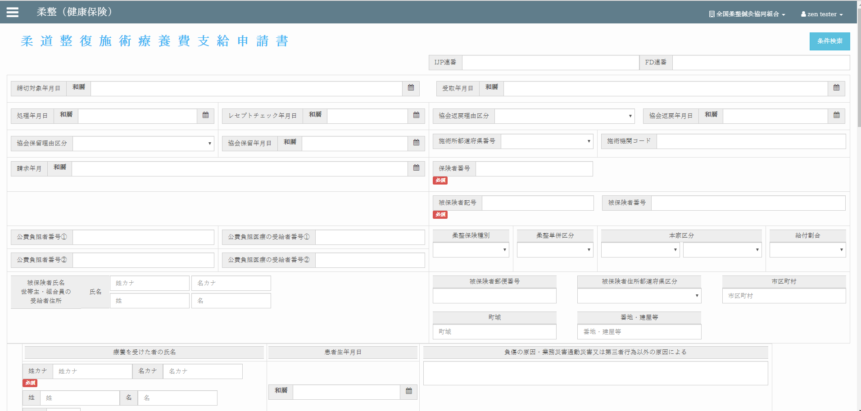

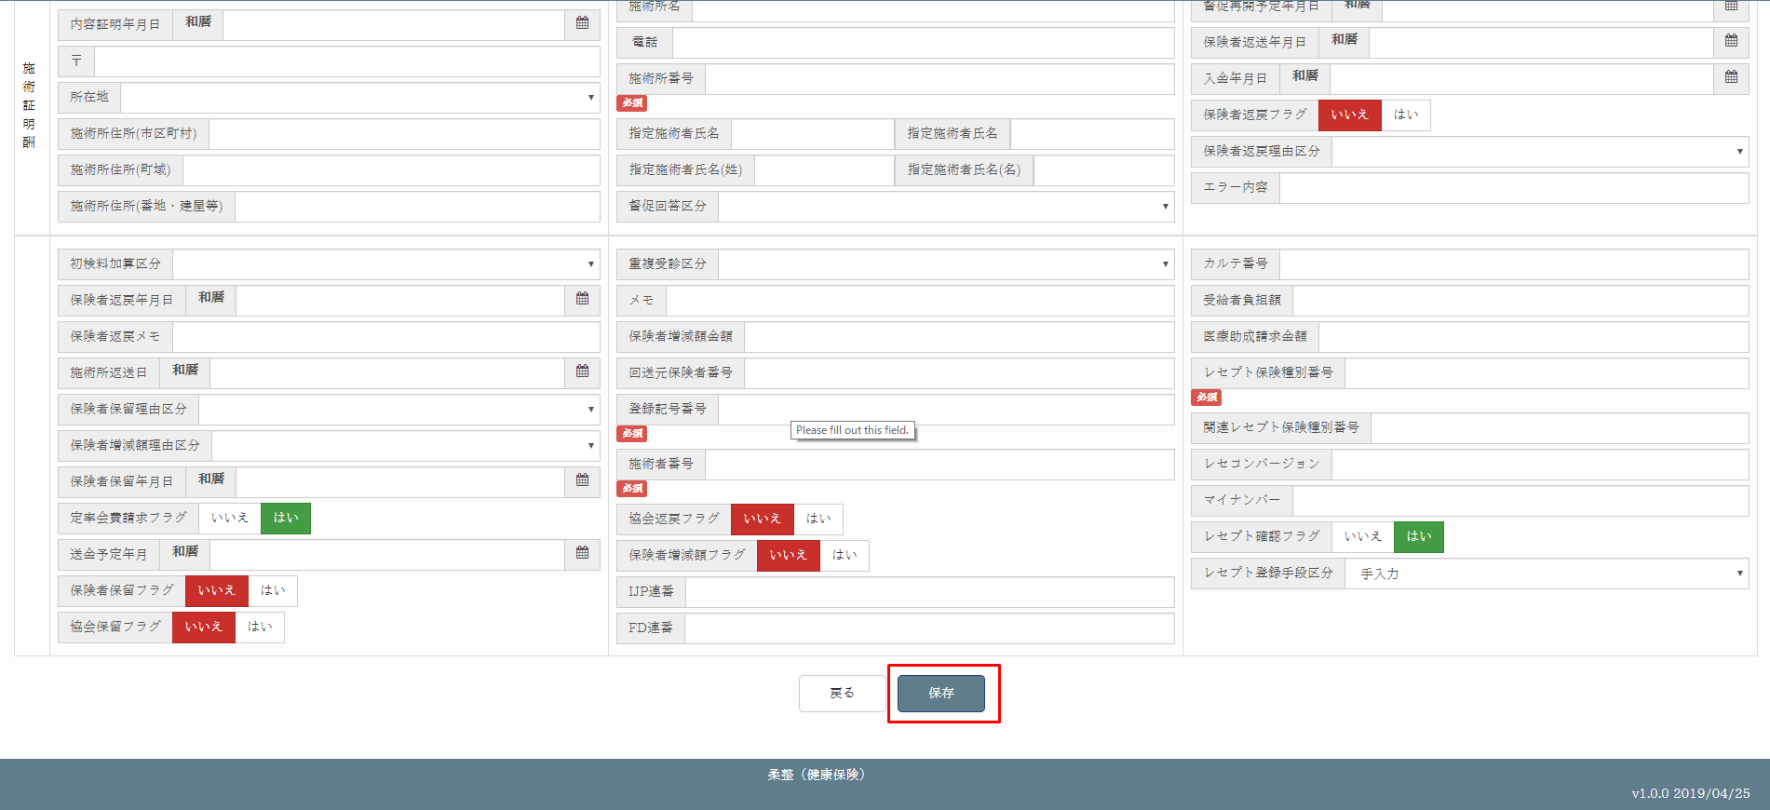

 |  |  | ・ | 画面インターフェースを介したデータの入力、編集、更新の機能
 |  |  | ・ | save_data関数（rr015_view.py）がこの機能の中で１番メインとなる関数であり、
 |  |  |  | クライアントからアップロードされたフォームデータデータの検証、データベースへのデータ更新などを行う。

 |  | ２）レセプト入力の処理イメージ

クライアント
フォームデータ
データベースに新しいレコードを追加します
サーバー
データ検証
サーバー
リクエストを確認する
データベースへのデータを更新する
エラーメッセージを出す

成功メッセージを出す

成功メッセージを出す
エラー

成功

新規作成

アップデイト

 | ■入力・出力

 |  |  | 入力 |  |  | 内容
 |  |  |  |  |  |  | ・フォームデータ(チェックボックス、テキスト、日付月,...)

 |  |  | 出力 |  |  | 内容
 |  |  |  |  |  |  | ・ | 処理結果がｊsonで返され、画面上に表示される。
 |  |  |  |  |  |  | ・ | DBへ値がインサートまたは更新するできます

 | ■処理のフロー |  |  |  |  |  | （クライアント→サーバー→クライアントの順に進む）

 |  | １）クライアント

 |  | ① | 新しいデータを入力するまたは古いデータを修正した後、、保存ボタンを押すと、onClickメソッドから
 |  |  | init_screen.js の check_validate()関数が呼ばれる。check_validate()関数からsubmitForm()関数が呼ばれる。

 |  |  | https://toitsu-unification.ad.zenjukyo.gr.jp/zm/zum02/U01JP010/

 |  | ② | init_screen.jsで処理を担当するURLパスを指定して、フォームデータをまとめ、AjaxでDjangoにPOSTリクエストする。
 |  |  | URL:/zm/zum02/U01JP010/save_data

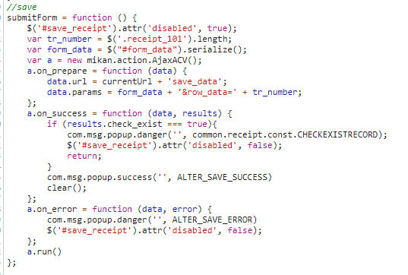

 |  | ２）サーバー

 |  | ③ | Djangoのurl.py（zm\urls.py）がリクエストを受け、さらにurls.py（zm\page\zum02\urls.py）へ処理を渡し、
 |  |  | 最終的に、receipt_100\rr015_view.py（zm\page\zum02\receipt_100\urls.py）に渡される。

 |  | ④ | rr015_view.pyで定義されているMainViewクラスに処理がまず飛ぶが、そのスーパークラスである
 |  |  | BaseHtmlViewなどでPOSTされた際の処理を行う。

 |  |  |  | rr015_view.py(zm\page\zum02\receipt_100\rr015_view.py)
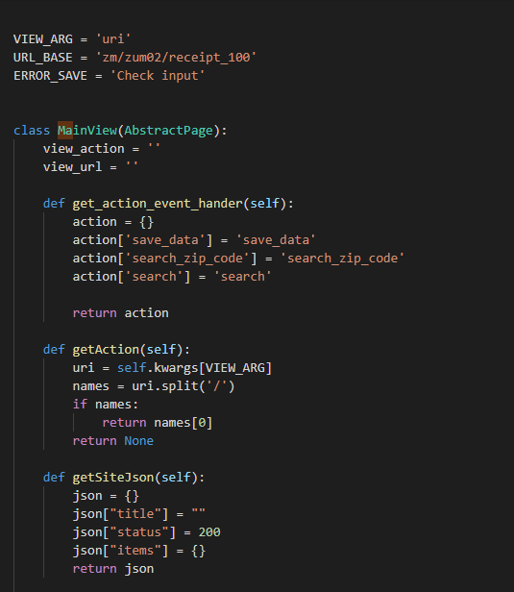

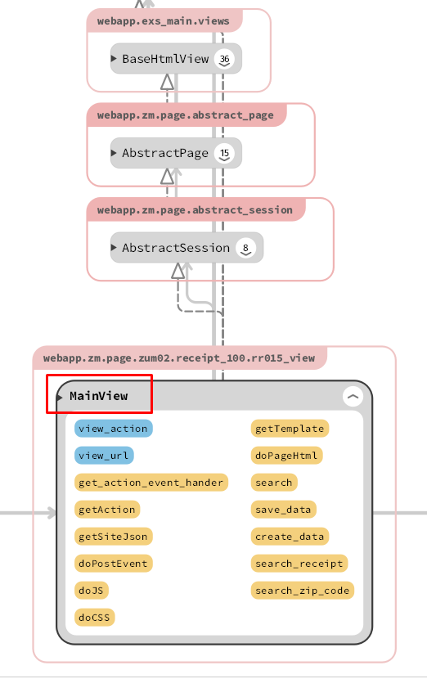

 |  | ④‐①
 |  |  |  | BaseHtmlView内で定義されているPOST関数内の処理を行う。
 |  |  |  |  | ※BaseHtmlView / views.py（web-django\src\webapp\exs_main\views.py）

 |  | ④‐②
 |  |  |  | MainView内で定義されているdoPostEvent内の処理を行う。
 |  |  |  | その内部で、rr015_view.py関数が呼ばれる。
 |  |  |  |  | ※save_data / rr015_view.py（zm\page\zum02\receipt_100\rr015_view.py）

 |  | ⑤ |  | rr015_view.pyのsave_data関数で、フォームデータがサーバーへのアップロード、更新を行う。

 |  | ３）クライアント

 |  | ⑥ | 全ての処理が終了すると、init_screen.jsのsuccessブロックに処理が戻り、画面に結果が表示される。
 |  |  | ※③～⑤の間でエラーが発生すると、その時点でエラー画面が画面に表示される。
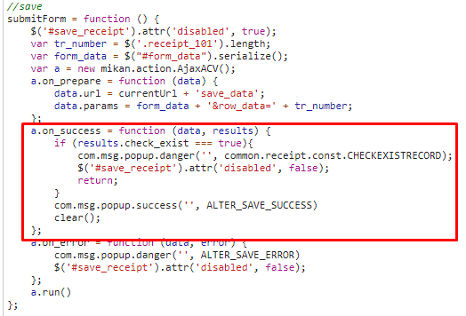

 |  | 成功画面

 | ■ | 関数仕様

 |  | １） | ｃｓv_import関数

 |  |  | 引数 |  |  | 内容

 |  |  | 返り値 |  |  | 内容

 | ■データベース情報

 |  | １） | データ抽出方法

 |  |  | テーブルRECEIPT_100、RECEIPT_101

 |  | ２） | 取得できるデータ

 |  |  | RECEIPT_100 |  |  | insurer_return_flag: 保険者返戻フラグ treatment_month: 施術年月 association_return_flag: 協会返戻フラグ facility_number: 施術所番号 practitioner_number: 施術者番号 insurer_number: 保険者番号 insured_symbol: 被保険者記号 patient_first_name_kana: 患者氏名(名カナ) patient_last_name_kana: 患者氏名(姓カナ)

 | ■エラー処理

レセプト入力（柔整）
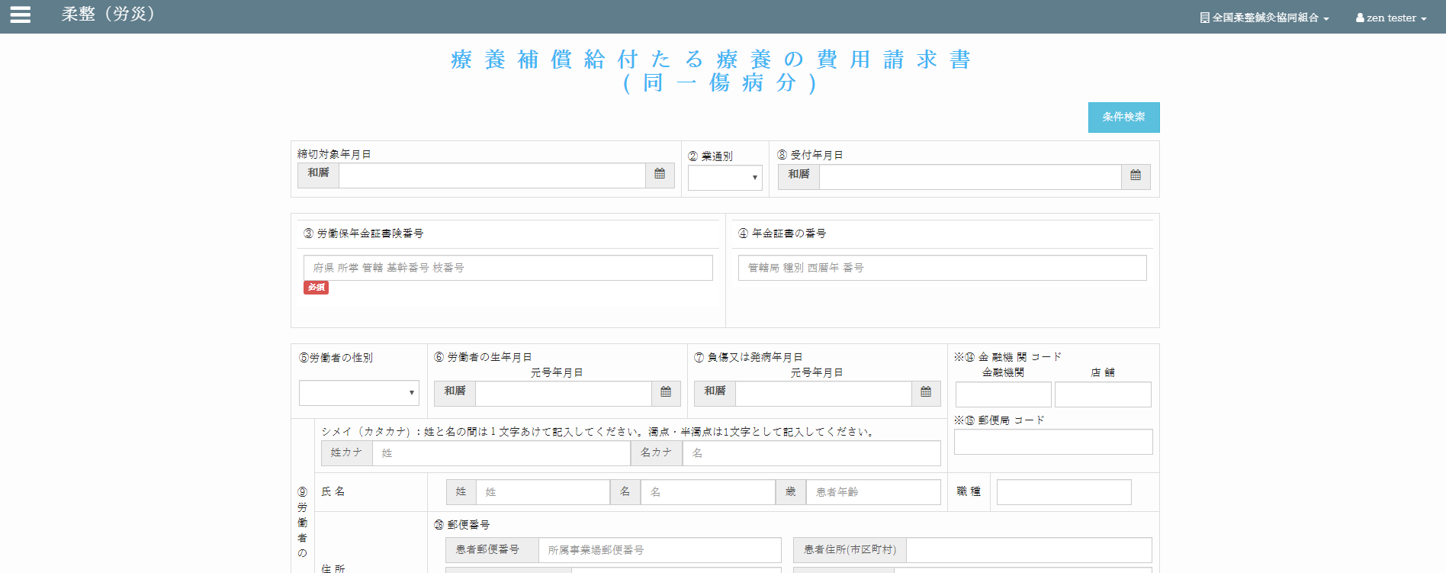
Chức năng chính:レセプト入力（柔整）
Chức năng con: 柔整（健康保険）

Mô hình |  |  | クライアント |  |  |  |  |  | サーバー
 |  |  |  |  | request(url, data(form_data))
・data(form_data): các trường dữ liệu trong đối tượng "Forms" |  |  |  |  |  |  |  |  |  | ・input: form_data (các trường dữ liệu (textbox,
bao gồm các trường (textbox, datetimepicker, checkbox,…) |  |  |  |  |  |  |  |  |  |  | datetimepicker, checkbox,…))
・url: đường dẫn gọi đến phương thức xử lý trên server |  |  |  |  |  |  |  |  |  | ・output:
 |  |  |  |  |  |  |  |  |  |  | json: kiểm tra và cập nhật cơ sở dữ liệu
 |  |  |  |  |  |  |  |  |  |  | đưa ra thông báo kết quả thực hiện cho client
 |  |  |  |  |  | response(json)
 |  |  |  |  |  | ・View: zm/page/zum02/receipt_100/rr015.py
 |  |  |  |  |  | ・Template: zm/page/zum02/receipt_100/receipt_100.html

エラーメッセージを出す
アクション図 |  |  |  | クライアント
クライアント
フォームデータ
データベースに新しいレコードを追加します
サーバー
データ検証
サーバー
リクエストを確認する
データベースへのデータを更新する

成功発表
 |  | エラー

成功発表
成功

新規作成

アップデイト

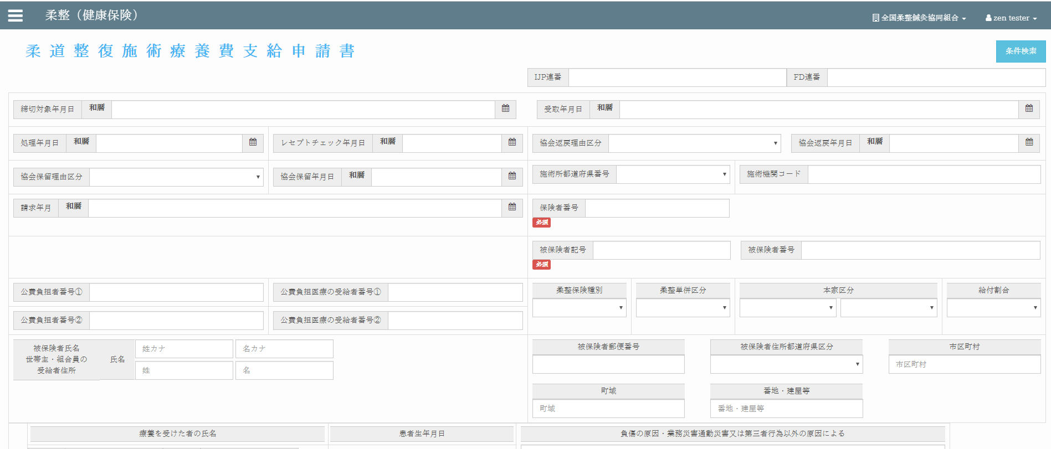
Giao diện màn hình
 |  |  |  |  |  | Tại server sẽ căn cứ vào url mà request gửi lên từ client và gọi đến phương thức tương ứng
 |  |  |  |  |  | thông qua file urls.py để xử lý dữ liệu client gửi lên.
 |  |  |  |  |  | Client sẽ gửi lên request có url là: /zm/zum02/U01JP010/save_data . Django sẽ bỏ qua tên miền
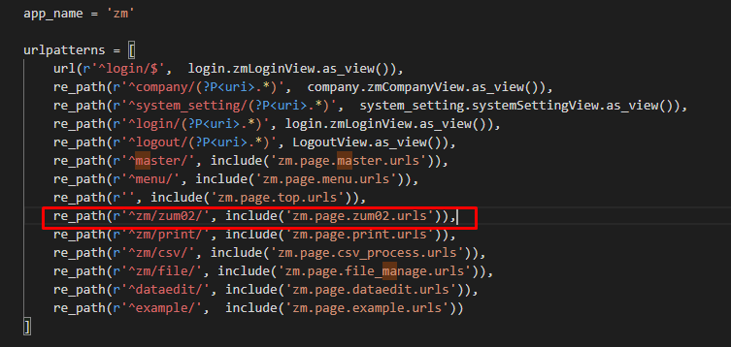
 |  |  |  |  |  | toitsu-unification.ad.zenjukyo.gr.jp và chỉ quan tâm đến các ký tự sau nó.

https://toitsu-unification.ad.zenjukyo.gr.jp/zm/zum02/U01JP010/ |  |  |  |  |  |  |  | ZEN_DevEnvNew\web-django\src\webapp\zm\urls.py
Khi click button [保存] ở client sẽ gọi đến phương thức check_validate()
của file init_screen.js

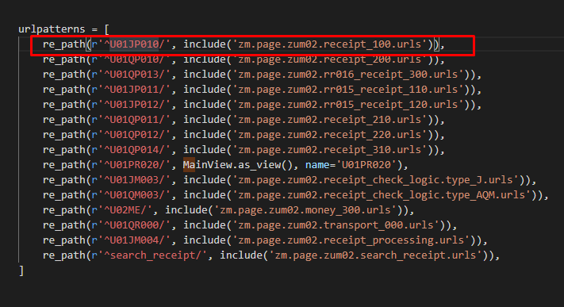

 |  |  |  |  |  |  |  | \ZEN_DevEnvNew\web-django\src\webapp\zm\page\csv_process\urls.py

Hàm check_validate() sẽ gọi đến phương thức submitForm() và gửi một request
lên server với url:
url:/zm/zum02/U01JP010/save_data
kèm theo đó là dữ liệu từ các textbox, datetimepicker, checkbox,…được đặt trong đối tượng "Forms"
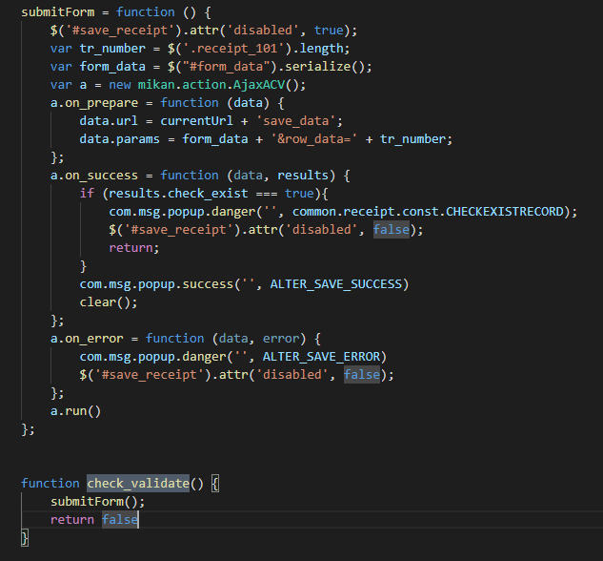
 |  |  |  |  |  |  |  | \ZEN_DevEnvNew\web-django\src\webapp\zm\page\zum02\urls.py

 |  |  |  |  |  |  | \ZEN_DevEnvNew\web-django\src\webapp\zm\page\zum02\receipt_100\urls.py

 |  |  |  |  |  | Class thực hiện chức năng chính

 | \web-django\src\webapp\zm\static\js\zum02\receipt_100\init_screen.js

 |  |  |  |  |  |  | \web-django\src\webapp\zm\page\zum02\receipt_100\rr015_view.py

Các chức năng còn lại sẽ là tương tự |  |  |  |  |  | Phương thức chính
 |  |  |  |  |  | ・Phương thức render ra giao diện màn hình

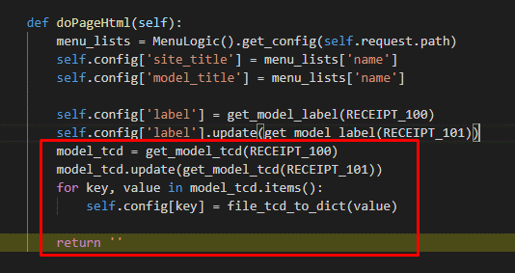

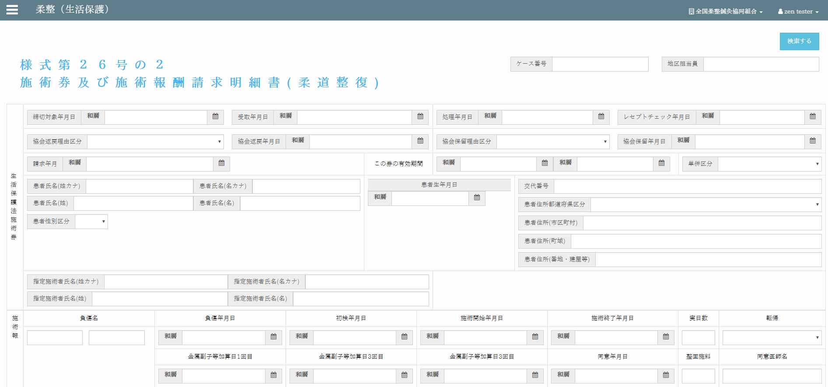
 |  |  |  |  |  |  | \ZEN_DevEnvNew\web-django\src\webapp\zm\page\zum02\receipt_100\rr015_view.py
柔整（生活保護）
 |  |  |  |  |  | ・Phương thức chính xử lý dữ liệu (Thêm, sửa, xóa, cập nhật)

 |  |  |  |  |  |  | \ZEN_DevEnvNew\web-django\src\webapp\zm\page\zum02\receipt_100\rr015_view.py

柔整（労災）

レセプトチェック（柔整）
Chức năng chính:レセプトチェック（柔整）
Chức năng con: 柔整（健康保険）レセプトチェック

Mô hình |  |  | クライアント |  |  |  |  |  | サーバー
 |  |  |  |  | request(url, data(form_data))
・data(form_data): các trường dữ liệu trong đối tượng "Forms" |  |  |  |  |  |  |  |  |  | ・input: form_data (các trường dữ liệu (textbox,
bao gồm các trường (textbox, datetimepicker, checkbox,…) |  |  |  |  |  |  |  |  |  |  | datetimepicker, checkbox,…))
・url: đường dẫn gọi đến phương thức xử lý trên server |  |  |  |  |  |  |  |  |  | ・output:
 |  |  |  |  |  |  |  |  |  |  | json: kiểm tra và cập nhật cơ sở dữ liệu
 |  |  |  |  |  |  |  |  |  |  | đưa ra thông báo kết quả thực hiện cho client
 |  |  |  |  |  | response(json)
 |  |  |  |  |  | ・View: zm/page/zum02/receipt_100/rr015.py
 |  |  |  |  |  | ・Template: zum02/receipt_check_logic/base_receipt_check_logic.html

エラーメッセージを出す
アクション図 |  |  |  | クライアント
クライアント
フォームデータ

サーバー
データ検証
成功発表
 |  | エラー

成功発表
成功

サーバー
リクエストを確認する
データベースに新しいレコードを追加します
新規作成

アップデイト

データベースへのデータを更新する


Giao diện màn hình
 |  |  |  |  |  | Tại server sẽ căn cứ vào url mà request gửi lên từ client và gọi đến phương thức tương ứng
 |  |  |  |  |  | thông qua file urls.py để xử lý dữ liệu client gửi lên.
 |  |  |  |  |  | Client sẽ gửi lên request có url là: /zum02/U01JM003/U01JP010/check_filtered_receipts .
 |  |  |  |  |  | Django sẽ bỏ qua tên miền toitsu-unification.ad.zenjukyo.gr.jp và chỉ quan tâm đến các ký tự sau nó.

https://toitsu-unification.ad.zenjukyo.gr.jp/zum02/U01JM003/U01JP010/check_filtered_receipts
Khi click button [チェック] ở client sẽ gọi đến phương thức |  |  |  |  |  |  |  | ZEN_DevEnvNew\web-django\src\webapp\zm\urls.py
receiptCheck.bindEventForCheckByFormBtn() của file base_receipt_check_logic.js

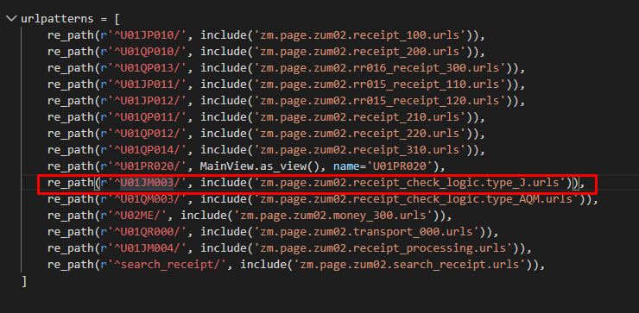

Hàm receiptCheck.bindEventForCheckByFormBtn() sẽ gửi một request
lên server với url:
url:/zm/zum02/U01JM003/U01JP010/check_filtered_receipts

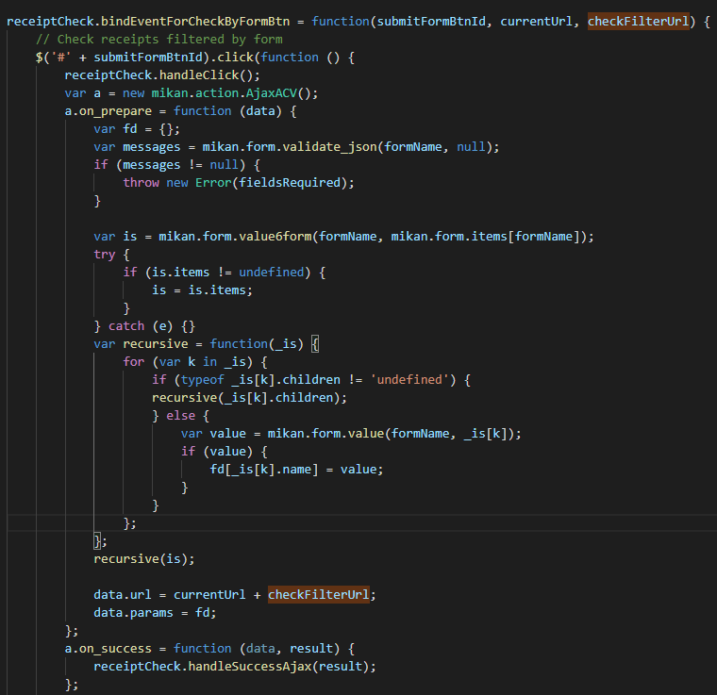
kèm theo đó là dữ liệu từ các datetimepicker, selectbox
 |  |  |  |  |  |  |  | \web-django\src\webapp\zm\page\zum02\urls.py

 |  |  |  |  |  |  | \web-django\src\webapp\zm\page\zum02\receipt_check_logic\type_J\urls.py

 |  |  |  |  |  | \web-django\src\webapp\zm\page\zum02\receipt_check_logic\type_J\check_receipt_100\urls.py

 |  |  |  |  |  | Class thực hiện chức năng chính
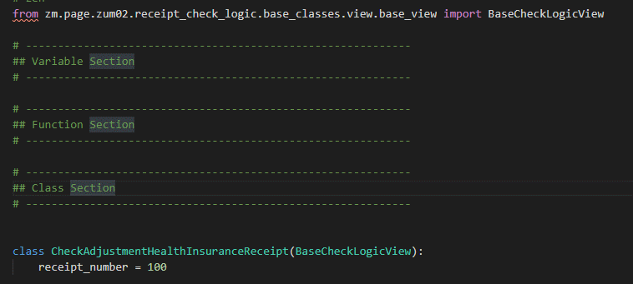

 | /js/zum02/receipt_check_logic/base_receipt_check_logic.js

 |  |  |  |  |  | \zm\page\zum02\receipt_check_logic\type_J\check_receipt_100\check_receipt_100_view.py
Các chức năng còn lại sẽ là tương tự

 |  |  |  |  |  |  | \webapp\zm\page\zum02\receipt_check_logic\base_classes\view\base_view.py

 |  |  |  |  |  | ・Các phương thức chính
 |  |  |  |  |  |  | ・Phương thức chính xử lý dữ liệu (Thêm, sửa, xóa, cập nhật)

柔整（生活保護）

柔整（労災）

